关系图
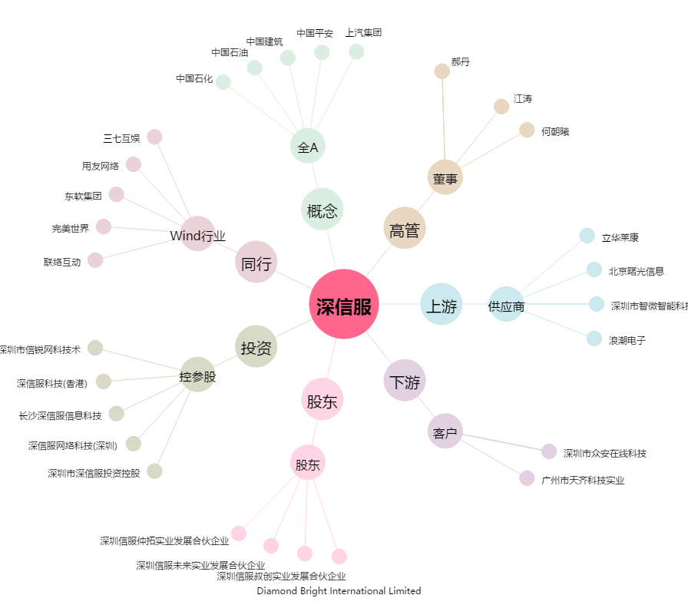
深信服[300454.SZ] - 关系概览图

